oef 2
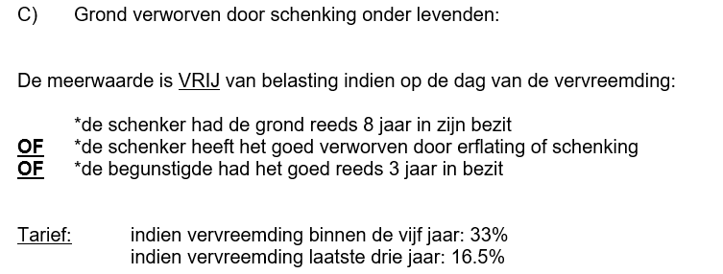
We zitten nu in inkomsten jaar 2026
Voor de aangifte van onze klant Michael Verstraeten

Mr Verstraeten verkoopt een terrein op datum van 1-12-2026 voor 550000 euro.
Hij heeft deze grond verworven door een schenking van zijn papa op 19-08-2025
De papa van Mr Verstraeten had oorspronkelijk zelf het terrein aangekocht op 2-8-2017 voor 150000 euro

Bepaal of er belastbaarheid op de meerwaarde is en leg dit uit ------------------> | In dit geval is de meerwaarde vrij van belasting omdat de schenker
 | het terrein reeds 8 jaar in zijn bezit had. De Papa heeft gewacht
Theorie : | tot na 2-8-2025 om te verkopen

oef 3
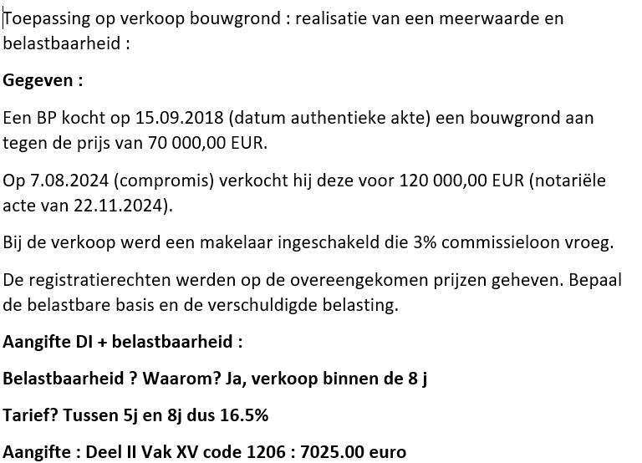

 | Aankoopwaarde |  |  |  | Verkoopwaarde
 |  |  |  |  | 120000.00
 |  |  |  |  | -3600.00 | (3%)
 |  |  |  |  | 116400.00

 | 70000.00
 | 17500.00 | 25%
 | 87500.00
 | 21875.00 | 5%x5j dat compromis
 |  | = | 25%
 | 109375.00

Meerwaarde = |  | 116400 | - | 109375 | 7025.00 |  | de belasting zelf bedraagt : | 1159.125

oef 4
